PM REPORT (새양식)
 |  |  |  |  |  |  |  |  |  |  |  |  |  |  |  | 작성 |  |  | 검토 |  |  | 승인
 |  |  | M.A.T Co.,LTd
 |  |  | Micro Advanced Technology |  |  |  |  |  |  |  |  |  |  |  |  | 강석희

작업 보고서

 |  |  |  |  |  |  |  |  |  |  |  |  |  |  |  | 점검일 |  |  | 2023-10-27
 |  |  |  |  |  |  |  |  |  |  |  |  |  |  |  | 점검 시간 |  |  | 9:30:00 |  | ~ | 15:00:00 |  | 5:30:00
업 체 명 |  | 온세미컨덕터 |  |  |  |  |  | MODEL |  |  | MI2500BW |  |  |  |  | SET-UP 일 |  |  | 2023-05-25
고객 담당자 |  | 윤상우 주임님 |  |  |  |  |  | SERIAL NO |  |  | M007134 |  |  |  |  | 이전 작업일 |  |  | 2023-07-28
MAT 작업자 |  | 정동교, 양윤철, 조재현, 강석희 |  |  |  |  |  | 공정명 |  |  | H2 |  |  |  |  | 경과일 |  |  | 91

1. 작업명 |  |  |  |  |  |  |  |  |  |  |  |  |  |  | 5. 사진
MI2500BW 설비내부 PM진행 |  |  |  |  |  |  |  |  |  |  |  |  |  |  | 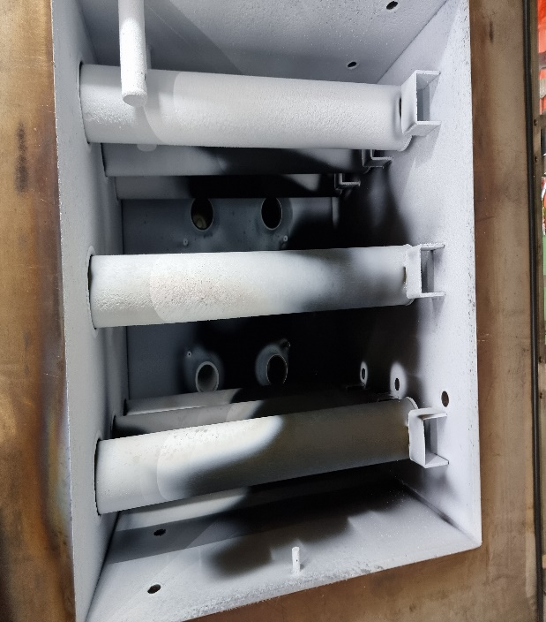 |  |  |  |  | 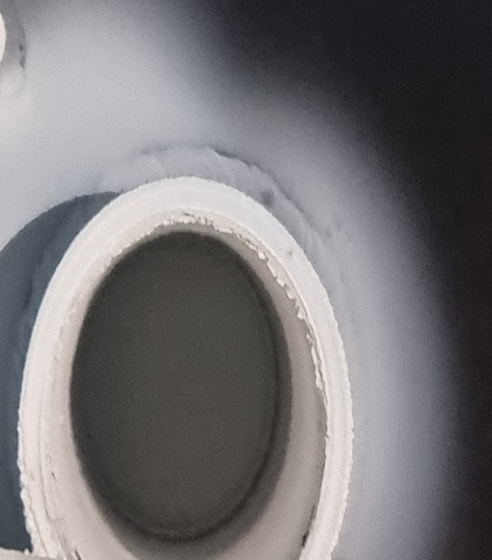
2. 증상
-
3. 원인
설비내부 PM진행

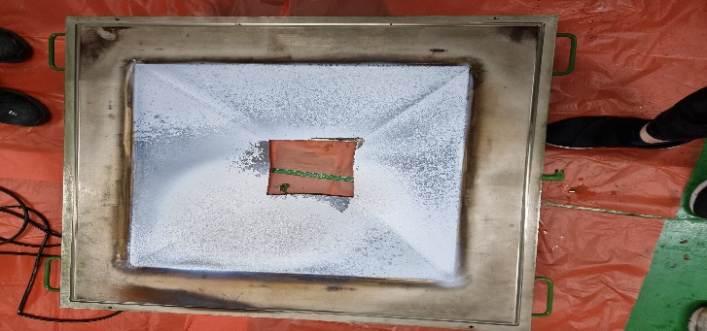
M.A.T Co., Ltd.
3. 조치내용
* MI2500 설비내부 PM진행 - Wet Chamber내부 점검결과 바닥면 Powder 소량 확인 Cleaning 진행완료 이상 無 - ABS. Kit 점검결과 벽면 Powder 소량 도포됨 Cleaning 진행완료 이상 無 - Wet. Kit Cir'Nozzle Powder 막힘없음 확인 이상 無 - Exhaust Tower 내부 Absorber 변형없음 확인 이상 無 ( Exhaust Tower 내부 Absorber 1단 : 9cm 2단 : 15cm ) - Middle Flange 하부 탄화흔적 확인 코팅 제거진행 및 Cleaning 진행완료 - Burn Chamber 내부 내벽 및 Heater Housing 표면 Powder 소량도포 육안확인 - 설비내부 점검 완료 후 Gas Leak Test진행( 고객社 담당자(윤상우 주임님) 진행완료 이상 無 ) |  |  |  |  |  |  |  |  |  |  |  |  |  |  | 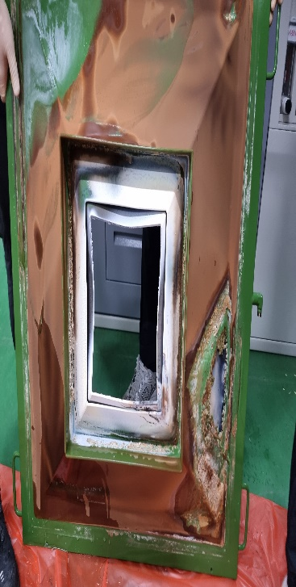

 |  |  |  |  |  |  |  |  |  |  |  |  |  |  | 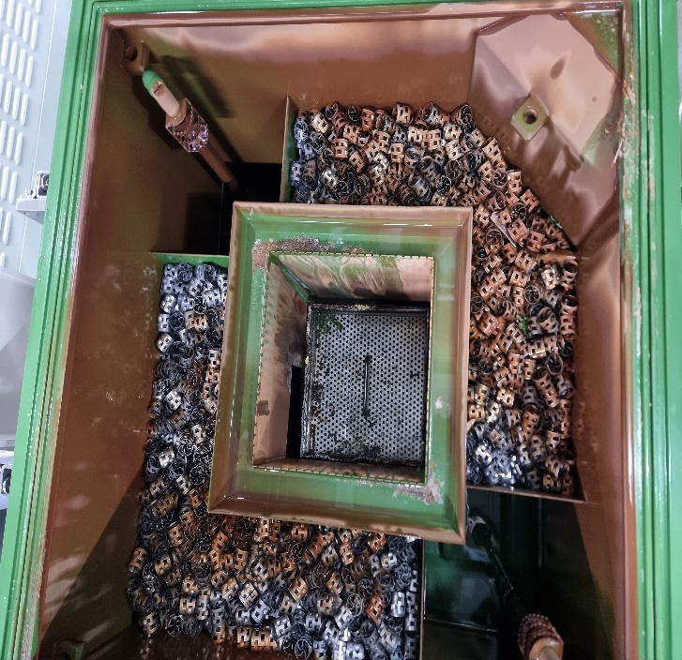 |  |  |  |  | 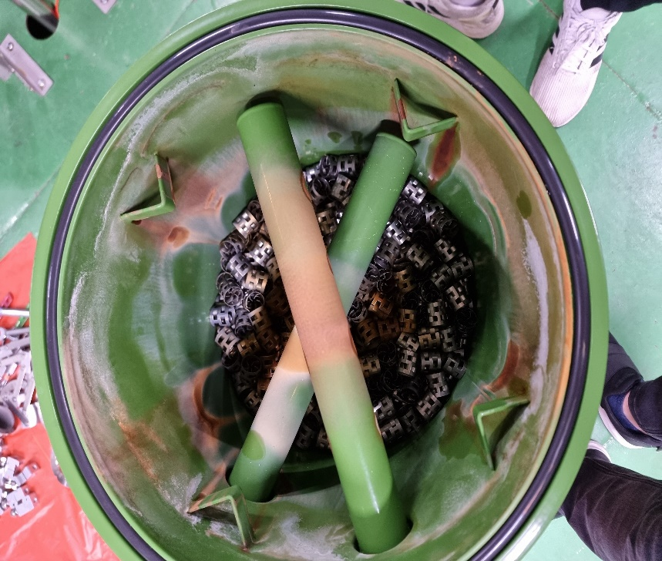

 |  |  |  |  |  |  |  |  |  |  |  |  |  |  | 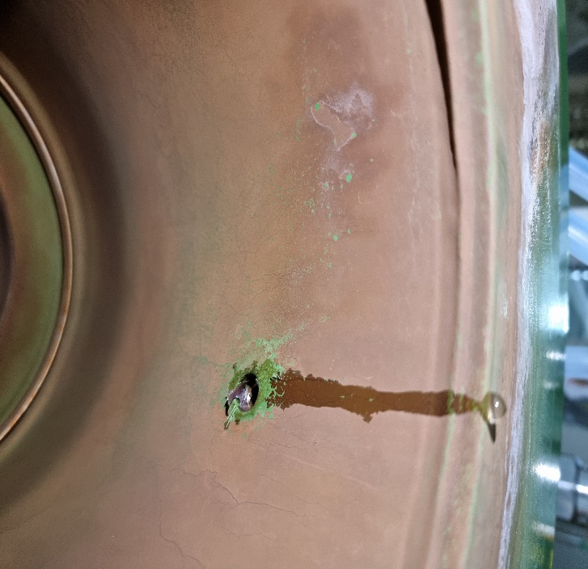

4. CHECK VALUE
Pressure | Exh. P mmH2O |  | Inlet. P #1 mmH2O |  | Inlet. P #2 mmH2O |  | Inlet. P #3 mmH2O |  | Inlet. P #4 mmH2O |  | Cab. P mmH2O |  | Cir. P #1 Kpa |  | Exh. P #1 Kpa |  | B/A. P #1 Kpa |  | B/A. P #2 Kpa |  | B/A. P #3 Kpa |  | Fog W. P Kpa
 | 전 | 후 | 전 | 후 | 전 | 후 | 전 | 후 | 전 | 후 | 전 | 후 | 전 | 후 | 전 | 후 | 전 | 후 | 전 | 후 | 전 | 후 | 전 | 후
 |  | -100 |  | -91 |  |  |  |  |  |  |  | -19 |  | 37 |  | 85
Temp | Heater. T #1 |  | Heater. T #2 |  | Heater. T #3 |  | Heater. T #4 |  | Chamber. T |  | Cartridge Top. T |  | Cartridge Bottom. T |  | Reactor. T |  | Wet. T |  | Cabinet. T |  | Exhaust. T
 | 전 | 후 | 전 | 후 | 전 | 후 | 전 | 후 | 전 | 후 | 전 | 후 | 전 | 후 | 전 | 후 | 전 | 후 | 전 | 후 | 전 | 후 | 전 | 후
 |  | 750 |  |  |  |  |  |  |  |  |  |  |  |  |  |  |  | 23 |  | 26 |  | 27
Air
N2
Air
N2
Air
N2
Air
N2
Air
N2
Air
N2
Air
N2
Air
N2
Air
N2
Air
N2
Air
N2
Air
N2
유량 | Heater SLM |  | Sleeve SLM |  | Burnning #1 SLM |  | Burnning #2 SLM |  | Burnning #3 SLM |  | Burnning #4 SLM |  | In Purge SLM |  | In P. Purge #1 SLM |  | In P. Purge #2 SLM |  | In P. Purge #3 SLM |  | In P. Purge #4 SLM |  | Steam SLM
 | 전 | 후 | 전 | 후 | 전 | 후 | 전 | 후 | 전 | 후 | 전 | 후 | 전 | 후
 |  |  |  | 50 |  | 440 |  | 440 |  | 440 |  |  |  |  |  | 240 |  | 240
Air
N2
Air
N2
Air
N2
Air
N2
Air
N2
Air
N2
Air
N2
Air
N2
Air
N2
 | Fog #1 SLM |  | Fog #2 SLM |  | Fog #3 SLM |  | Fog #4 SLM |  | Supply Water LPM |  | PCW LPM |  | Steam Water LPM |  | Torch SLM |  | Torch Flange SLM |  | Torch 전압 A |  | Torch 전압 v
 | 전 | 후 | 전 | 후 | 전 | 후 | 전 | 후 | 전 | 후 | 전 | 후 | 전 | 후 | 전 | 후 | 전 | 후 | 전 | 후 | 전 | 후
 |  | 20 |  | 20 |  |  |  |  |  |  |  | 29.3

* Part 사용 이력
Part 명 |  |  | 규격 |  |  | Code |  |  | 수 량 | 유/무 | 업체 재고 | Part 명 |  |  |  | 규격 |  |  | Code |  |  | 수량 | 유/무 | 업체 재고
O-RING( M2500) |  |  | ( 외경 828x828) XØ 8 |  |  | 903-001-214 |  |  | 2 | 무상
O-RING( 2500) |  |  | Ø 8X3034. 4L |  |  | 903-001-217 |  |  | 1 | 무상
CENTER-RING |  |  | NW50-오링 포함 |  |  | 903-010-000 |  |  | 1 | 무상

 |  |  |  |  |  |  |  |  |  |  |  | 출장비 |  |  |  |  |  |  |  | 인원수 |  |  | 유/무상
 |  |  |  |  |  |  |  |  |  |  |  |  |  |  |  |  |  |  |  | 4 |  |  | 무상

